상품제안서
키친플래그 오일 스프레이 4종 세트 220ml | 상품코드: S43122

 |  |  |  |  |  |  | 02-713-8555 | www.synergygift.co.kr
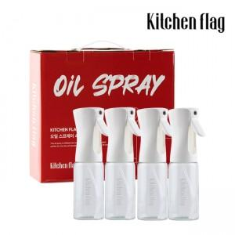 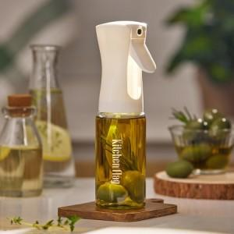 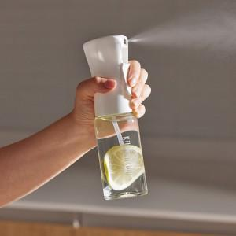

【상세/제작정보】 | <span style="font-size: 12pt;">* 에어프라이어 기름코팅, 샐러드 드레싱 등 다양한 용도로 사용하실 수 있습니다</span><br><span style="font-size: 12pt;">* 균일한 직선형 분사력으로 주변에 흘리고 넘칠 일 없이 깔끔하게 사용 가능합니다</span>

【인쇄/포장옵션】 | 스티커 / 포장불가능

【공급단가】 | 수량 | 20~ | 100~ | 300~ | 500~ | 1,000~
*VAT별도 | 단가 | 17,000원 | 15,500원 | 14,900원 | 14,600원 | 14,300원

【상품 URL】 | https://www.synergygift.co.kr:443/src/goods_detail.php?gdno=43122

